Лист_1
ТОО «АС-Монтаж» Поступления денежных средств за 01.01.2026 - 24.06.2026

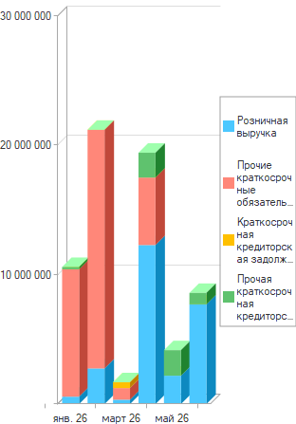

Вид поступления | янв. 26 | февр. 26 | март 26 | апр. 26 | май 26 | июнь 26 | Итого
 |  |  |  |  |  |  | Сумма
Розничная выручка | 571,784 | 2,753,400 | 337,700 | 12,295,600 | 2,193,400 | 7,711,395 | 25,863,279
Прочие краткосрочные обязательства | 9,850,714 | 18,450,710 | 899,700 | 5,220,000 |  |  | 34,421,124
Краткосрочная кредиторская задолженность |  |  | 448,083 |  |  |  | 448,083
Прочая краткосрочная кредиторская задолженность | 181,000 |  |  | 1,920,000 | 1,975,000 | 885,000 | 4,961,000
Итого | 10,603,498 | 21,204,110 | 1,685,483 | 19,435,600 | 4,168,400 | 8,596,395 | 65,693,486

